Step Result
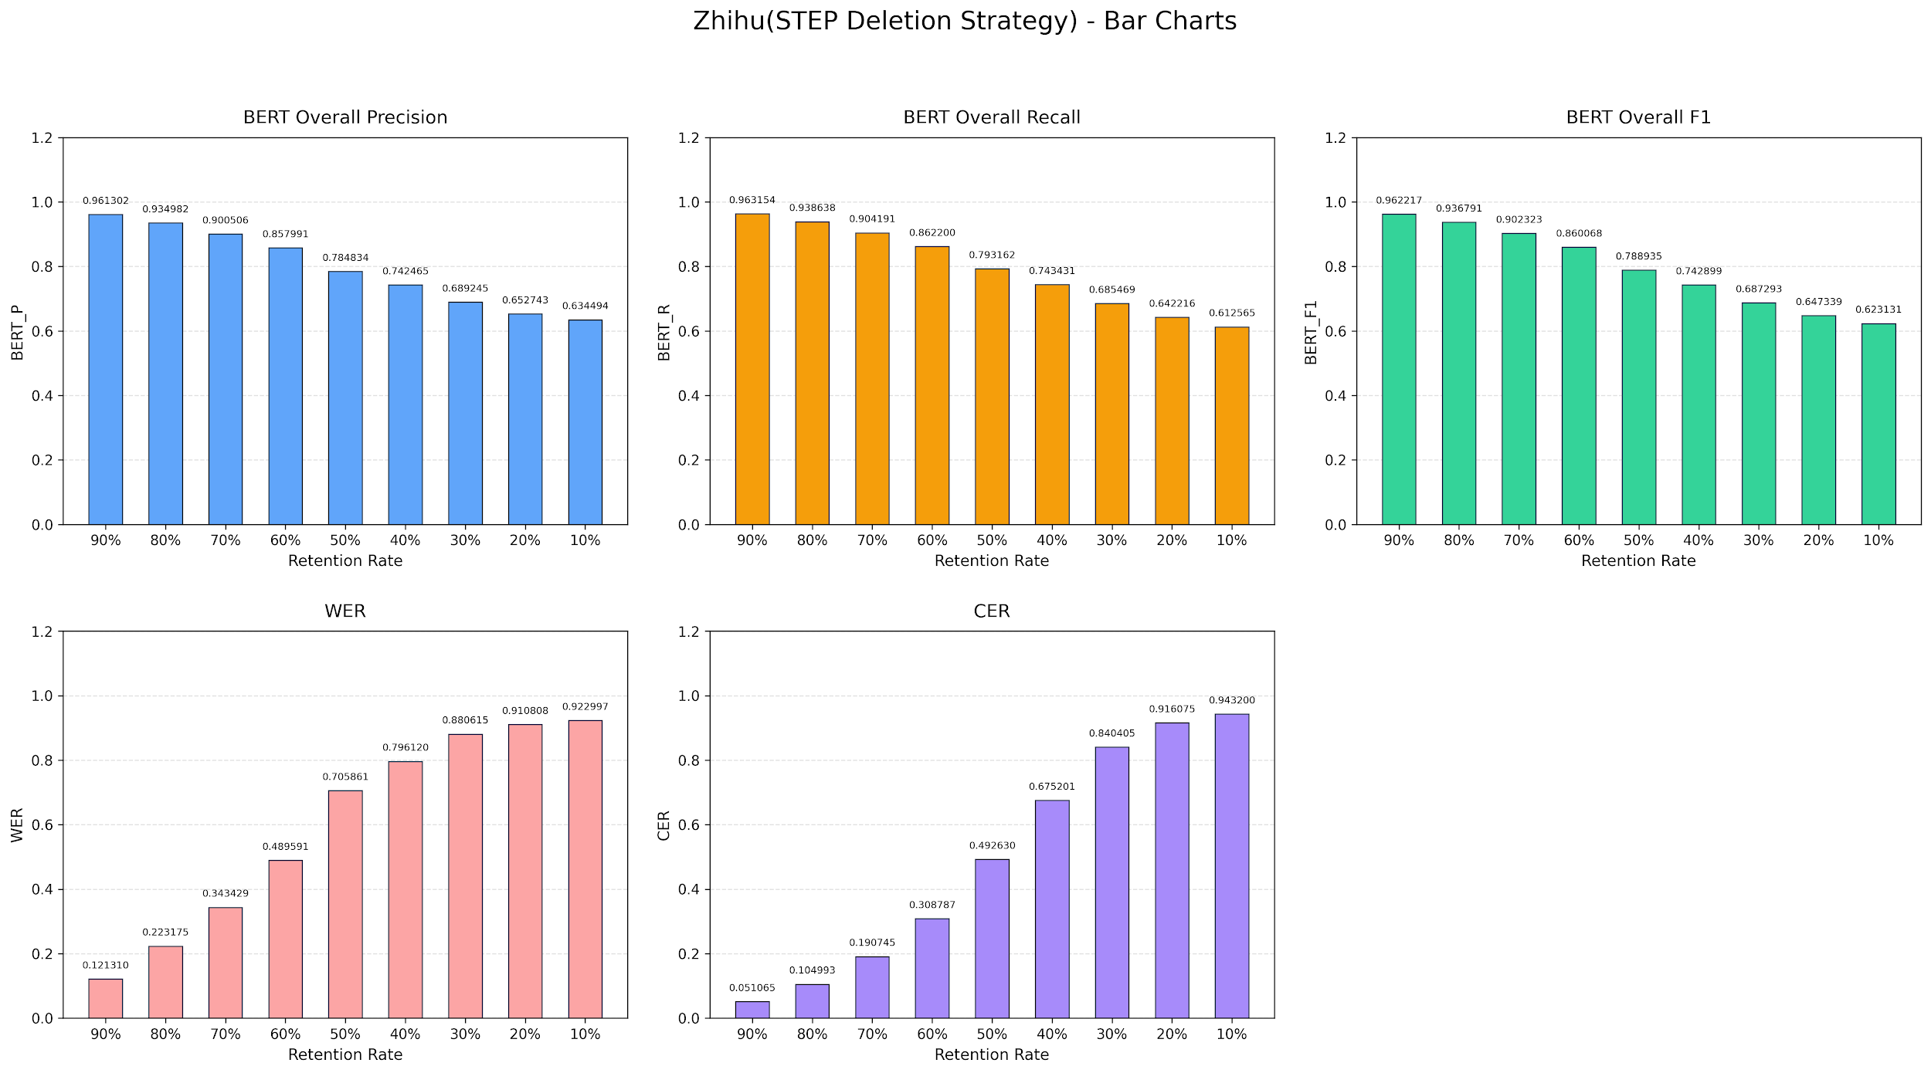

 | 90% | 80% | 70% | 60% | 50% | 40% | 30% | 20% | 10%
P | 0.961302 | 0.934982 | 0.900506 | 0.857991 | 0.784834 | 0.742465 | 0.689245 | 0.652743 | 0.634494
R | 0.963154 | 0.938638 | 0.904191 | 0.8622 | 0.793162 | 0.743431 | 0.685469 | 0.642216 | 0.612565
F1 | 0.962217 | 0.936791 | 0.902323 | 0.860068 | 0.788935 | 0.742899 | 0.687293 | 0.647339 | 0.623131
WER | 0.12131 | 0.223175 | 0.343429 | 0.489591 | 0.705861 | 0.79612 | 0.880615 | 0.910808 | 0.922997
CER | 0.051065 | 0.104993 | 0.190745 | 0.308787 | 0.49263 | 0.675201 | 0.840405 | 0.916075 | 0.9432

Word Frequency Result
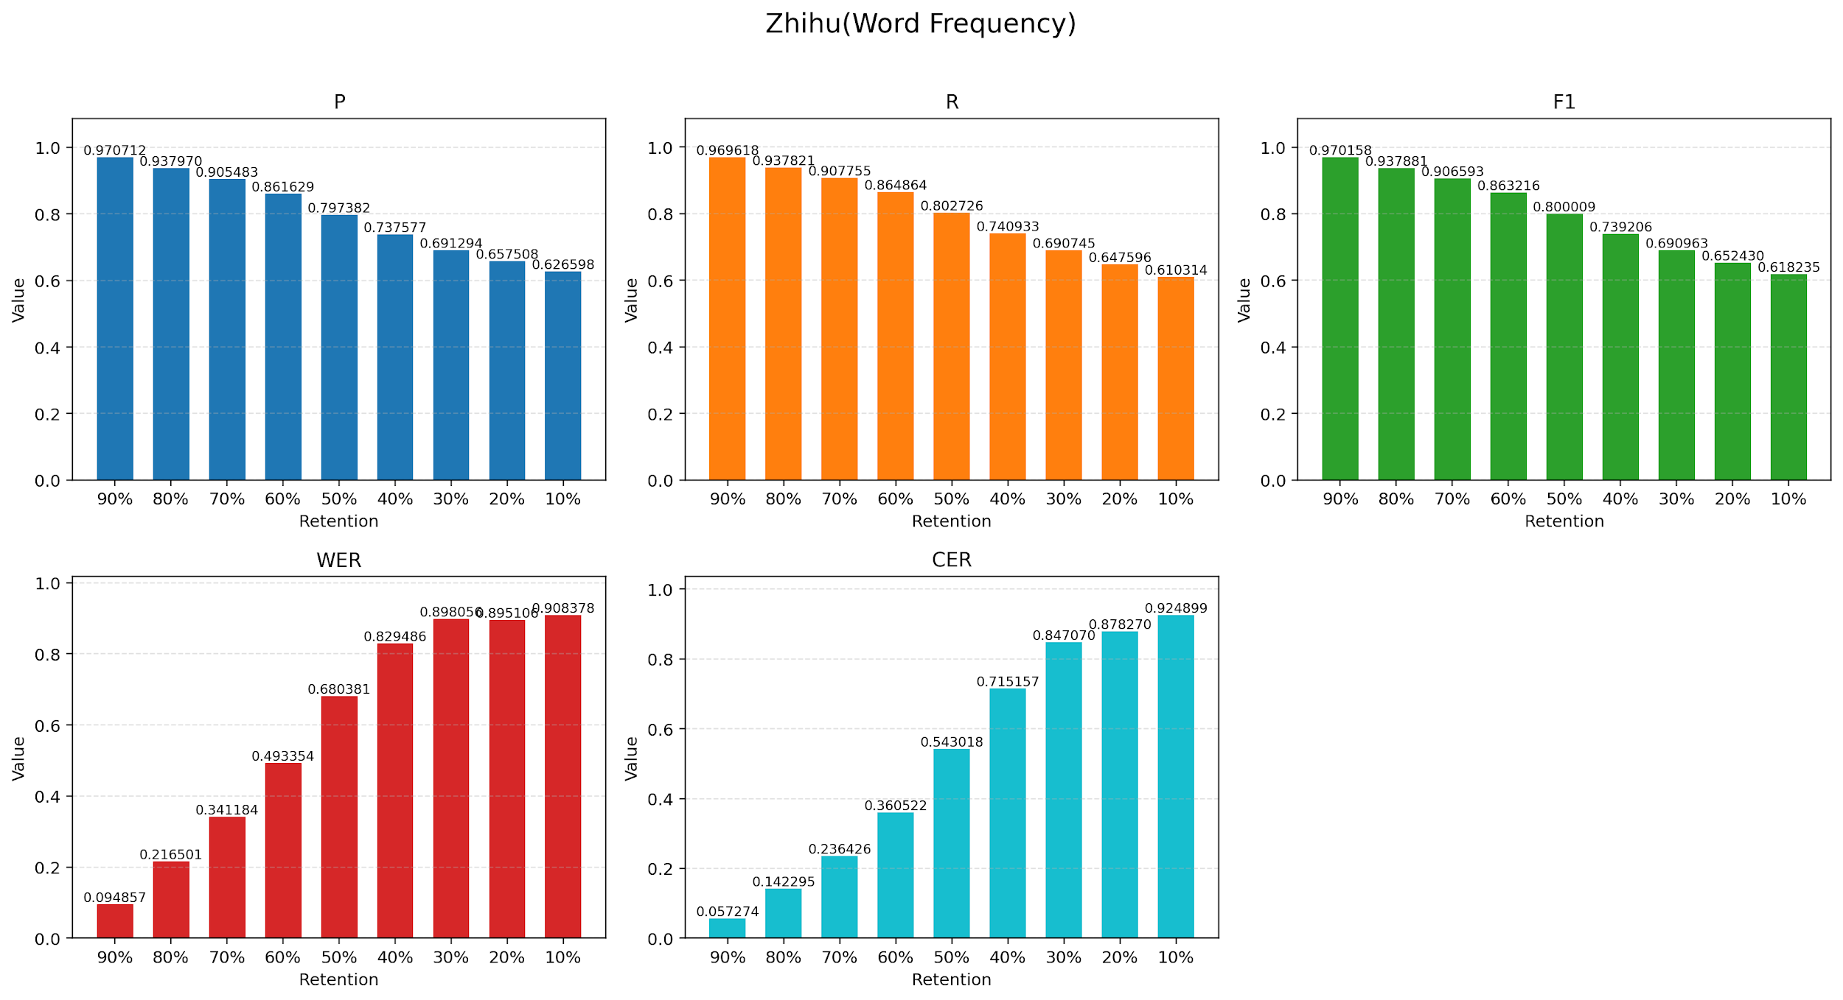

Retention | 90% | 80% | 70% | 60% | 50% | 40% | 30% | 20% | 10%
P | 0.970712 | 0.93797 | 0.905483 | 0.861629 | 0.797382 | 0.737577 | 0.691294 | 0.657508 | 0.626598
R | 0.969618 | 0.937821 | 0.907755 | 0.864864 | 0.802726 | 0.740933 | 0.690745 | 0.647596 | 0.610314
F1 | 0.970158 | 0.937881 | 0.906593 | 0.863216 | 0.800009 | 0.739206 | 0.690963 | 0.65243 | 0.618235
WER | 0.094857 | 0.216501 | 0.341184 | 0.493354 | 0.680381 | 0.829486 | 0.898056 | 0.895106 | 0.908378
CER | 0.057274 | 0.142295 | 0.236426 | 0.360522 | 0.543018 | 0.715157 | 0.84707 | 0.87827 | 0.924899

Word Length Result
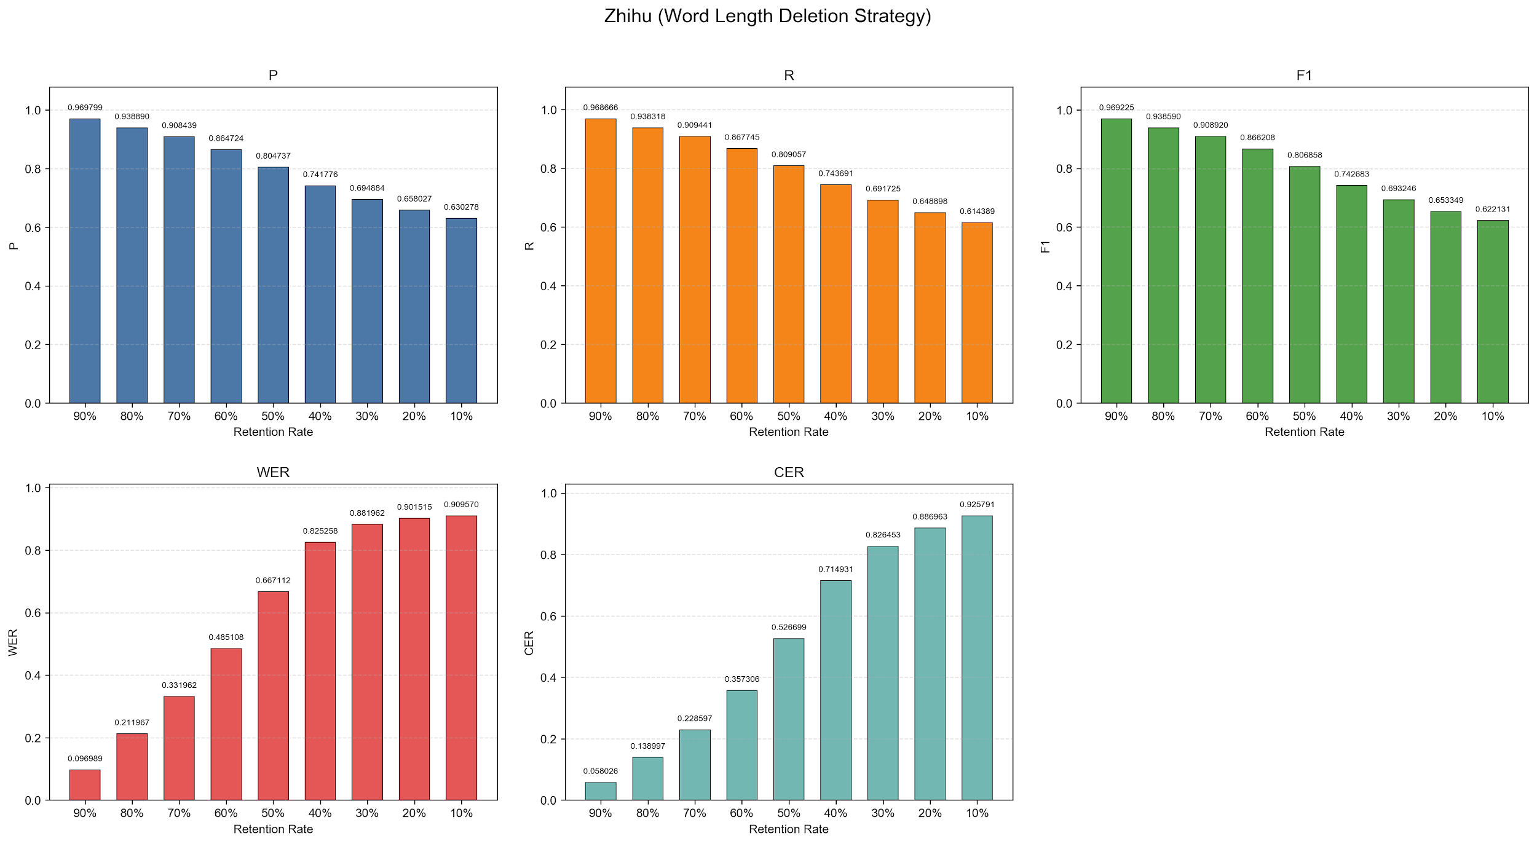

 | 90% | 80% | 70% | 60% | 50% | 40% | 30% | 20% | 10%
P | 0.969799 | 0.93889 | 0.908439 | 0.864724 | 0.804737 | 0.741776 | 0.694884 | 0.658027 | 0.630278
R | 0.968666 | 0.938318 | 0.909441 | 0.867745 | 0.809057 | 0.743691 | 0.691725 | 0.648898 | 0.614389
F1 | 0.969225 | 0.93859 | 0.90892 | 0.866208 | 0.806858 | 0.742683 | 0.693246 | 0.653349 | 0.622131
WER | 0.096989 | 0.211967 | 0.331962 | 0.485108 | 0.667112 | 0.825258 | 0.881962 | 0.901515 | 0.90957
CER | 0.058026 | 0.138997 | 0.228597 | 0.357306 | 0.526699 | 0.714931 | 0.826453 | 0.886963 | 0.925791

Word Frequency Optimization wit
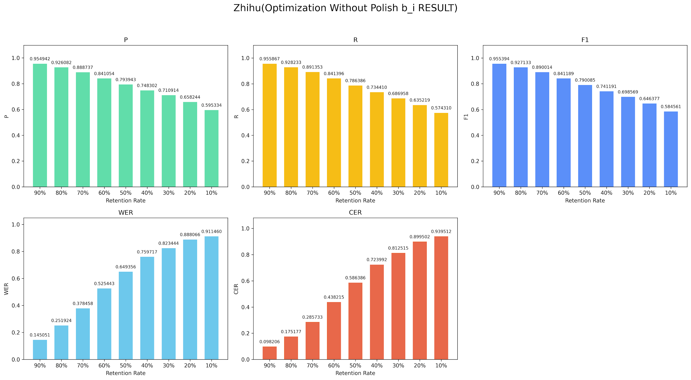

 | 90% | 80% | 70% | 60% | 50% | 40% | 30% | 20% | 10%
P | 0.954942 | 0.926082 | 0.888737 | 0.841054 | 0.793943 | 0.748302 | 0.710914 | 0.658244 | 0.595334
R | 0.955867 | 0.928233 | 0.891353 | 0.841396 | 0.786386 | 0.73441 | 0.686958 | 0.635219 | 0.57431
F1 | 0.955394 | 0.927133 | 0.890014 | 0.841189 | 0.790085 | 0.741191 | 0.698569 | 0.646377 | 0.584561
WER | 0.145051 | 0.251924 | 0.378458 | 0.525443 | 0.649356 | 0.759717 | 0.823444 | 0.888066 | 0.91146
CER | 0.098206 | 0.175177 | 0.285733 | 0.438215 | 0.586386 | 0.723992 | 0.812515 | 0.899502 | 0.939512

工作表8
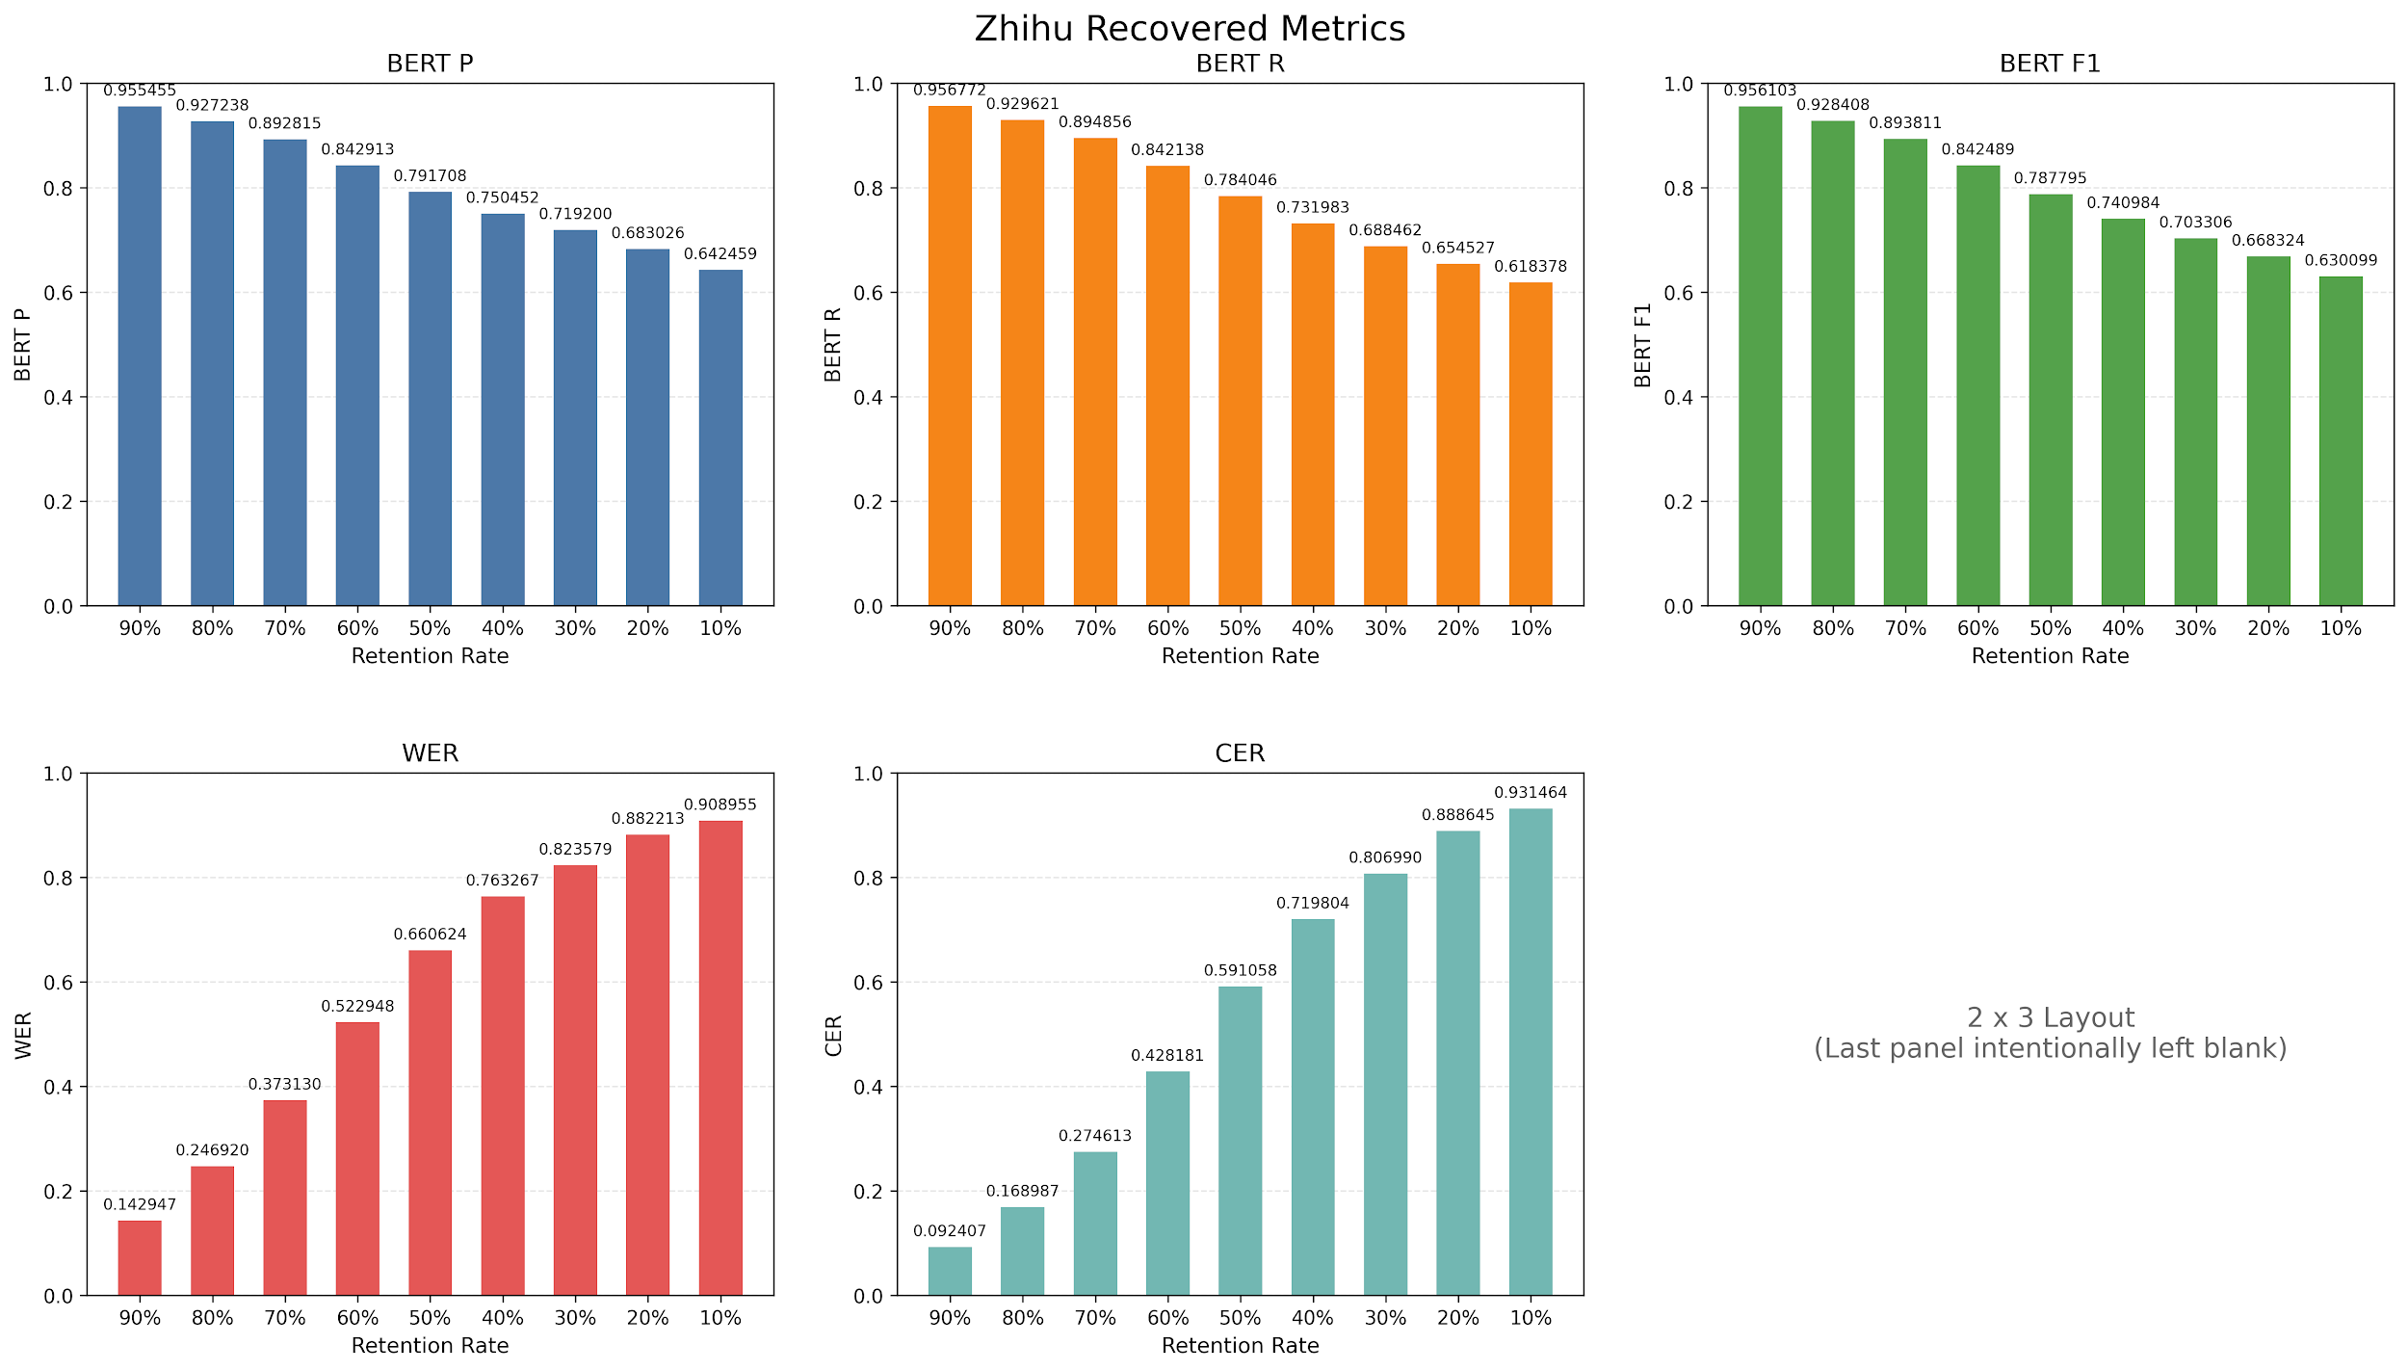

 | 90% | 80% | 70% | 60% | 50% | 40% | 30% | 20% | 10%
P | 0.955455 | 0.927238 | 0.892815 | 0.842913 | 0.791708 | 0.750452 | 0.7192 | 0.683026 | 0.642459
R | 0.956772 | 0.929621 | 0.894856 | 0.842138 | 0.784046 | 0.731983 | 0.688462 | 0.654527 | 0.618378
F1 | 0.956103 | 0.928408 | 0.893811 | 0.842489 | 0.787795 | 0.740984 | 0.703306 | 0.668324 | 0.630099
WER | 0.142947 | 0.24692 | 0.37313 | 0.522948 | 0.660624 | 0.763267 | 0.823579 | 0.882213 | 0.908955
CER | 0.092407 | 0.168987 | 0.274613 | 0.428181 | 0.591058 | 0.719804 | 0.80699 | 0.888645 | 0.931464

Summary
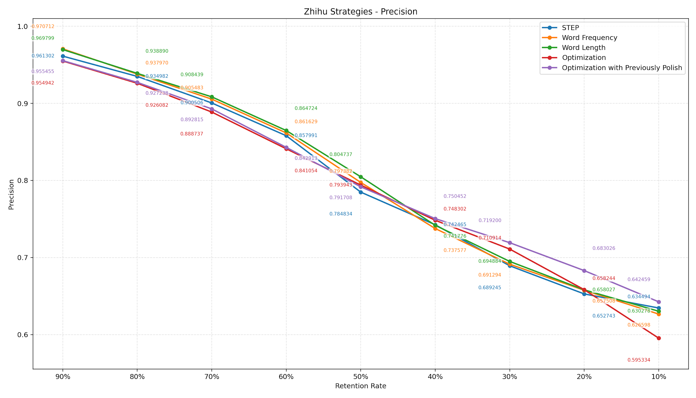

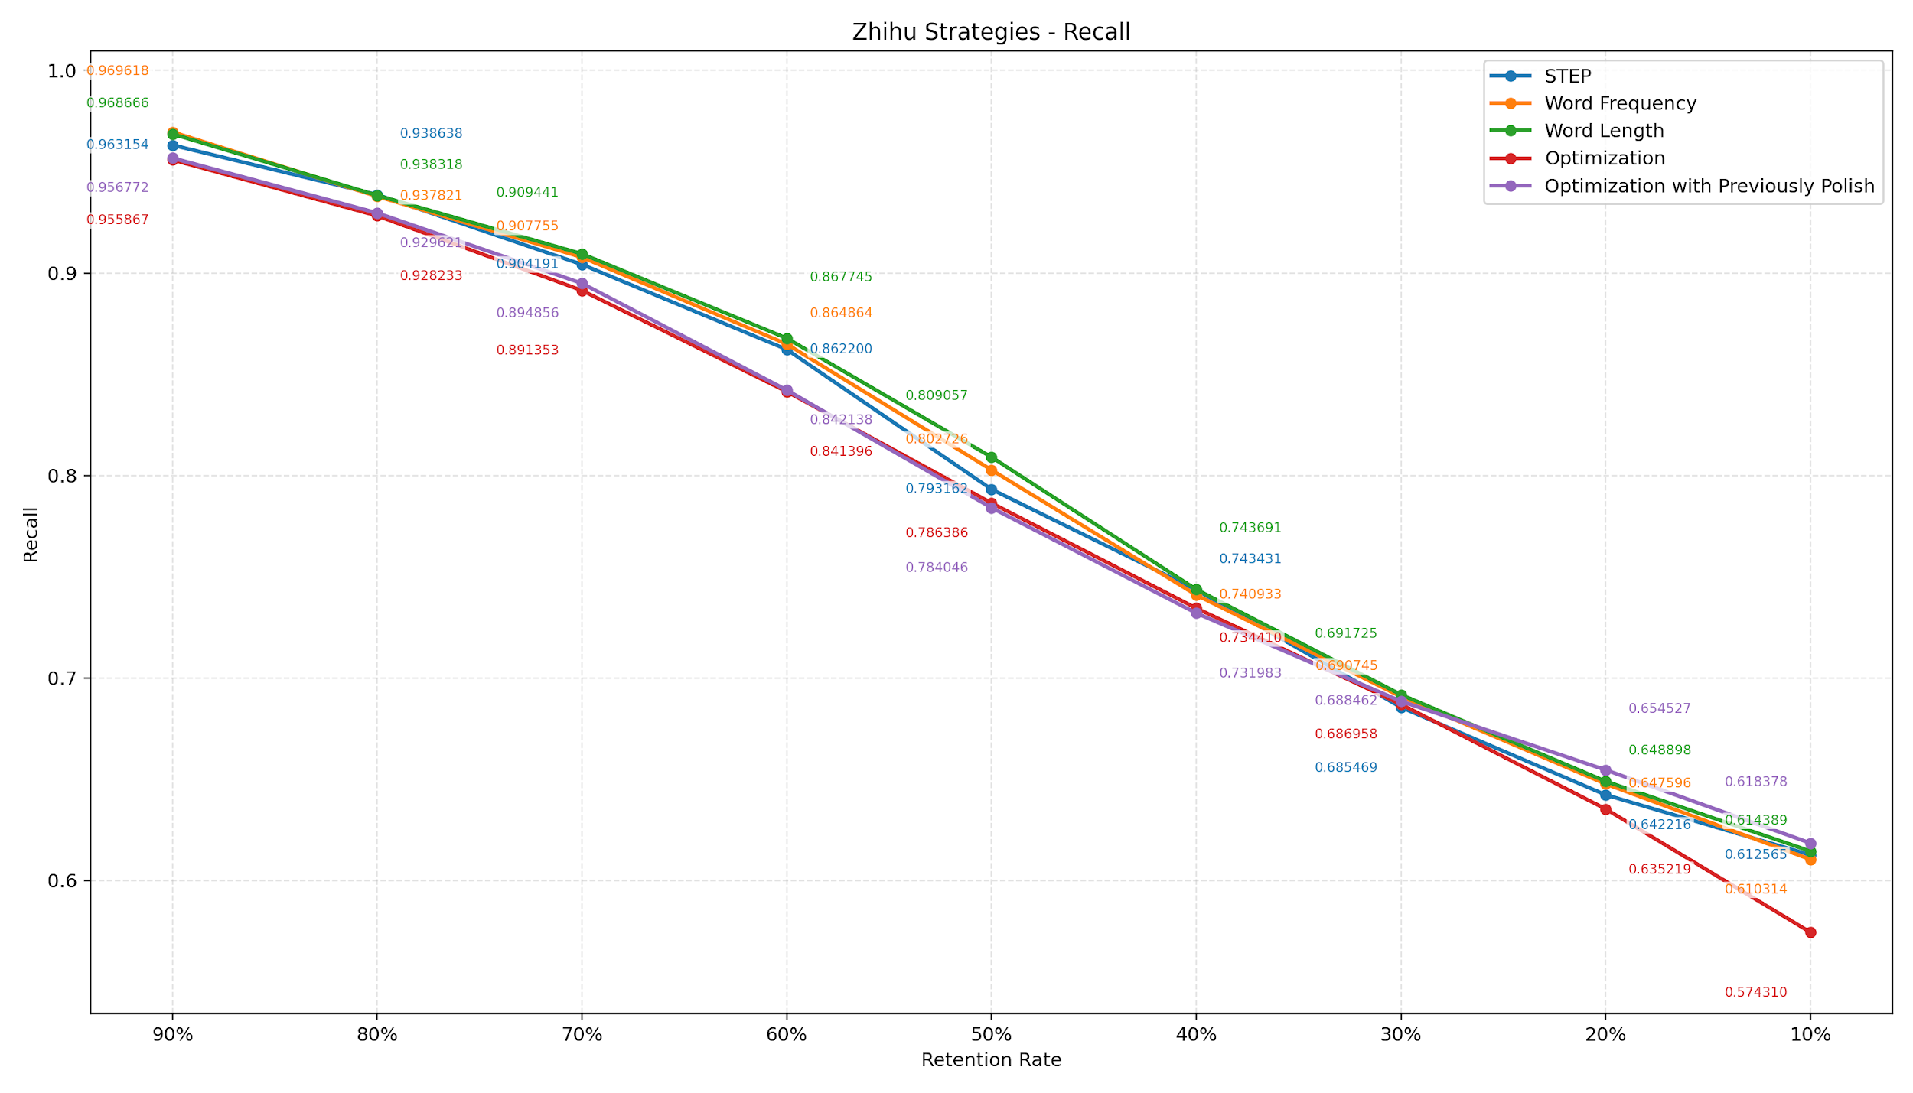

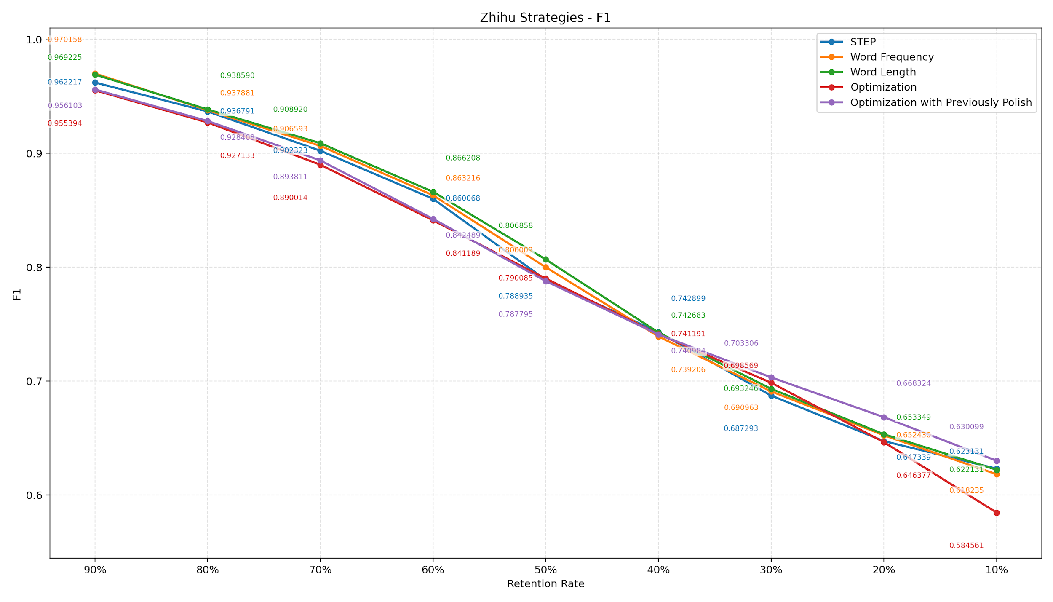

percentage | STEP | Word Frequency | Word Length | Optimization | Optimization with Previously Polish | best_performance
90% | 0.962217 | 0.970158 | 0.969225 | 0.955394 | 0.956103 | Word Frequency (0.970158)
80% | 0.936791 | 0.937881 | 0.93859 | 0.927133 | 0.928408 | Word Length (0.938590)
70% | 0.902323 | 0.906593 | 0.90892 | 0.890014 | 0.893811 | Word Length (0.908920)
60% | 0.860068 | 0.863216 | 0.866208 | 0.841189 | 0.842489 | Word Length (0.866208)
50% | 0.788935 | 0.800009 | 0.806858 | 0.790085 | 0.787795 | Word Length (0.806858)
40% | 0.742899 | 0.739206 | 0.742683 | 0.741191 | 0.740984 | STEP (0.742899)
30% | 0.687293 | 0.690963 | 0.693246 | 0.698569 | 0.703306 | Optimization with Previously Polish (0.703306)
20% | 0.647339 | 0.65243 | 0.653349 | 0.646377 | 0.668324 | Optimization with Previously Polish (0.668324)
10% | 0.623131 | 0.618235 | 0.622131 | 0.584561 | 0.630099 | Optimization with Previously Polish (0.630099)

